UART
1. UART (Universal Asynchronous Receiver – Transmitter)
Lý do ra đời
 | Trước thập niên 1970, máy tính và thiết bị ngoại vi (modem, terminal, máy in) cần một cách gửi dữ liệu nối tiếp đơn giản, rẻ tiền.
 | UART ra đời để chuẩn hóa việc chuyển dữ liệu song song trong CPU thành dữ liệu nối tiếp qua cổng COM (RS-232, RS-485,…).
 | Ưu tiên: đơn giản – 2 dây là đủ.
Ưu điểm
 | Cực kỳ đơn giản, dễ dùng.
 | Chỉ cần 2 dây (TX–RX).
 | Full-duplex (gửi và nhận cùng lúc).
 | Phổ biến, hầu như MCU nào cũng có UART.
Nhược điểm
 | Không có clock → phụ thuộc vào baudrate chính xác (asynchronous).
 | Chỉ kết nối 1–1 (point-to-point), khó mở rộng nhiều thiết bị.
 | Không có ACK phần cứng → dễ mất dữ liệu nếu không tự viết protocol.
 | Tốc độ trung bình (vài trăm kbps → vài Mbps).
Phạm vi ứng dụng
 | Kết nối MCU ↔ PC (debug qua cổng COM, USB–UART).
 | Giao tiếp MCU ↔ Module ngoại vi đơn giản: GPS, Bluetooth (HC-05), Wi-Fi (ESP8266).
 | Thiết bị công nghiệp: PLC ↔ RS-232/RS-485.
 | In-circuit debugging (như log qua UART).

2 UART Programming (Universal Asynchronous Receiver – Transmitter)
UART Initialization
// UART Configuration
void UART_Init(uint32_t baudrate) { |  |  |  | // Simple protocol implementation
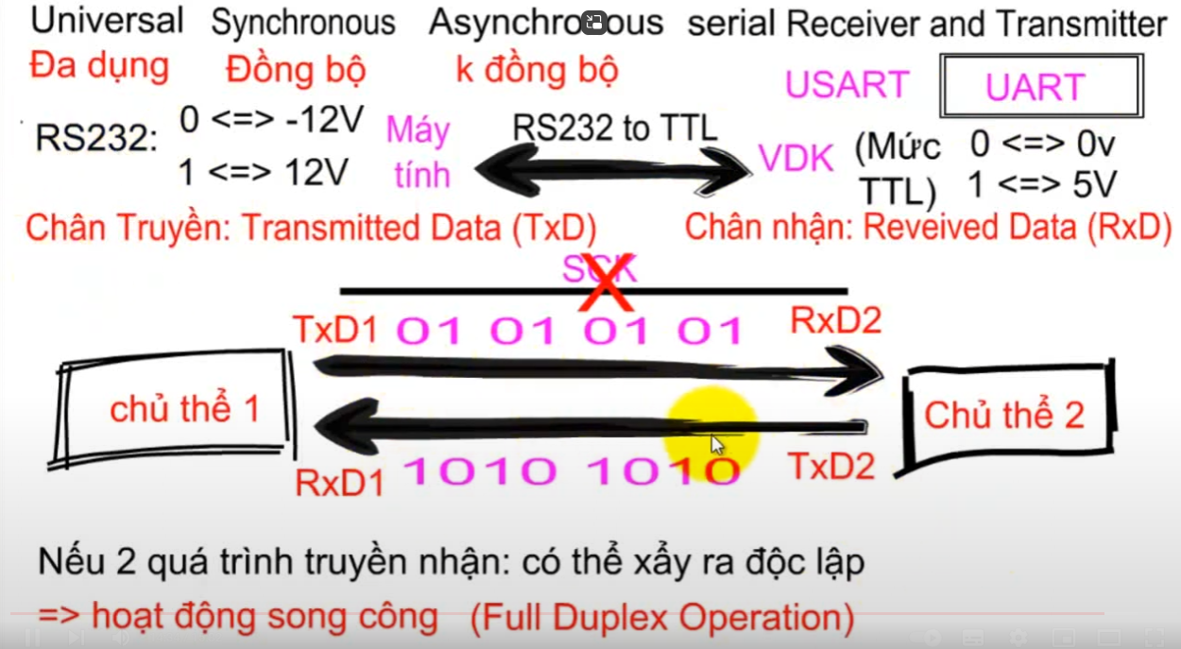
// Enable clocks |  |  |  | #define PACKET_START 0xAA
RCC->AHB1ENR |= RCC_AHB1ENR_GPIOAEN; |  |  |  | #define PACKET_END 0x55
RCC->APB2ENR |= RCC_APB2ENR_USART1EN;
 |  |  |  | typedef struct {
// Configure GPIO (PA9-TX, PA10-RX) |  |  |  | uint8_t start; // 0xAA
GPIOA->MODER &= ~((3 << (9 * 2)) | (3 << (10 * 2))); |  |  |  | uint8_t cmd; // loại lệnh
GPIOA->MODER |= (2 << (9 * 2)) | (2 << (10 * 2)); // Alternate function |  |  |  | uint8_t length; // số byte payload
GPIOA->AFR[1] &= ~((0xF << ((9-8) * 4)) | (0xF << ((10-8) * 4))); |  |  |  | uint8_t data[32]; // dữ liệu
GPIOA->AFR[1] |= (7 << ((9-8) * 4)) | (7 << ((10-8) * 4)); // AF7 |  |  |  | uint8_t checksum; // kiểm lỗi
 |  |  |  | uint8_t end; // 0x55
// Calculate baud rate |  |  |  | } uart_packet_t;
uint32_t pclk = 84000000; // APB2 clock
uint16_t brr = pclk / baudrate; |  |  |  | uint8_t calculate_checksum(uint8_t* data, uint8_t length) {
USART1->BRR = brr; |  |  |  | uint8_t sum = 0;
 |  |  |  | for (uint8_t i = 0; i < length; i++) {
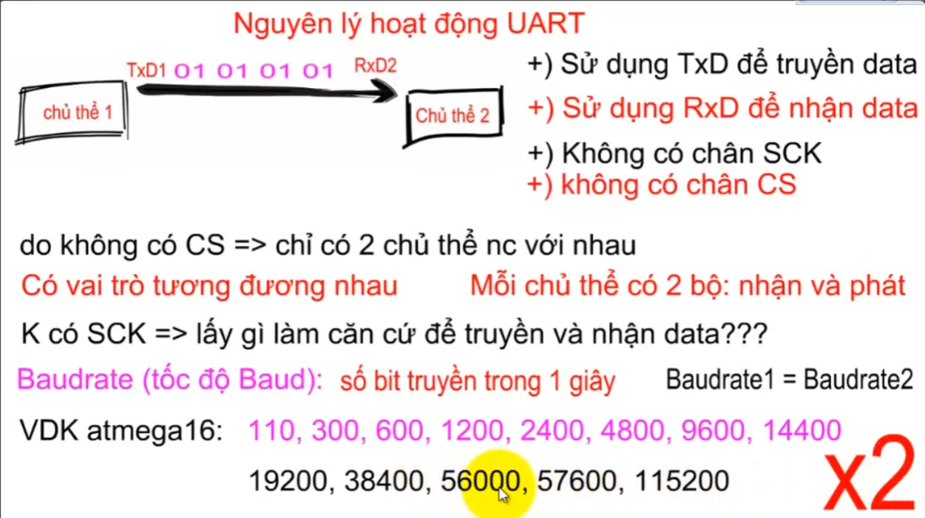
// Configure UART |  |  |  | sum += data[i];
USART1->CR1 = 0; |  |  |  | }
USART1->CR1 |= USART_CR1_TE | USART_CR1_RE; // Enable TX and RX |  |  |  | return ~sum + 1; // Two's complement
USART1->CR1 |= USART_CR1_UE; // Enable UART |  |  |  | }
}
 |  |  |  | void UART_SendPacket(uint8_t cmd, uint8_t* data, uint8_t length) {
// UART Transmit |  |  |  | uart_packet_t packet;
void UART_Transmit(uint8_t data) { |  |  |  | packet.start = PACKET_START;
while (!(USART1->SR & USART_SR_TXE)); // Wait for TX empty |  |  |  | packet.cmd = cmd;
USART1->DR = data; |  |  |  | packet.length = length;
}
 |  |  |  | for (uint8_t i = 0; i < length; i++) {
void UART_TransmitString(const char* str) { |  |  |  | packet.data[i] = data[i];
while (*str) { |  |  |  | }
UART_Transmit(*str++);
} |  |  |  | packet.checksum = calculate_checksum((uint8_t*)&packet.cmd, length + 2);
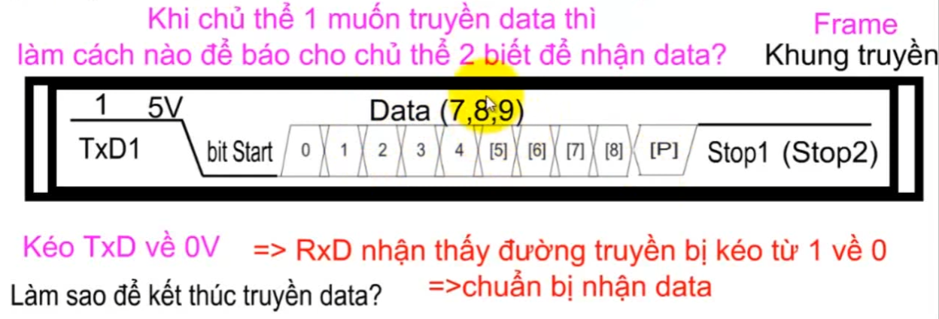
} |  |  |  | packet.end = PACKET_END;

// UART Receive |  |  |  | UART_TransmitString((char*)&packet);
uint8_t UART_Receive(void) { |  |  |  | }
while (!(USART1->SR & USART_SR_RXNE)); // Wait for data
return USART1->DR;
}

// UART with interrupt
void UART_InterruptInit(void) {
UART_Init(115200);
USART1->CR1 |= USART_CR1_RXNEIE; // Enable RX interrupt
NVIC_EnableIRQ(USART1_IRQn);
} |  |  |  |  | => UART Hardware thực hiện đúng nhiệm vụ của tầng vật lý |  | Giao tiếp bất đồng bộ
 |  |  |  |  |  | sau khi gom được các bit Data từ tầng vật lý, nhiệm vụ tiếp theo đọc như nào sẽ nhờ software.
// Circular buffer for UART |  |  |  |  |  |  | Full-duplex (gửi và nhận cùng lúc).
#define UART_BUFFER_SIZE 128 |  |  |  |  | => UART Software thực hiện phân tích Data theo cách lập trình viên định nghĩa.
typedef struct {
uint8_t buffer[UART_BUFFER_SIZE];
volatile uint16_t head;
volatile uint16_t tail;
} uart_buffer_t;

uart_buffer_t rx_buffer = {0};

void USART1_IRQHandler(void) {
if (USART1->SR & USART_SR_RXNE) {
uint8_t data = USART1->DR;
uint16_t next_head = (rx_buffer.head + 1) % UART_BUFFER_SIZE;

if (next_head != rx_buffer.tail) { |  | Ring buffer
rx_buffer.buffer[rx_buffer.head] = data;
rx_buffer.head = next_head;
}
}
}

uint8_t UART_BufferRead(uint8_t* data) {
if (rx_buffer.head != rx_buffer.tail) {
*data = rx_buffer.buffer[rx_buffer.tail];
rx_buffer.tail = (rx_buffer.tail + 1) % UART_BUFFER_SIZE;
return 1;
} |  |  | serial : truyền dữ liệu từng bit nối tiếp ( không phải song song )
return 0;
}

SPI
1. SPI (Serial Peripheral Interface)
Lý do ra đời
 | Khi MCU cần giao tiếp với các chip ngoại vi tốc độ cao (như ADC, DAC, bộ nhớ, màn hình), UART không đủ nhanh.
 | Motorola (1979) đề xuất SPI để có giao tiếp nối tiếp đồng bộ với clock → nhanh, chính xác, full-duplex.
 | Ưu tiên: tốc độ cao – đơn giản trong thiết kế phần cứng.
Ưu điểm
 | Rất nhanh (MHz → trăm MHz).
 | Full-duplex: vừa gửi vừa nhận.
 | Dễ implement phần cứng.
 | Không phụ thuộc baudrate (vì có clock).
Nhược điểm
 | Tốn nhiều dây (MOSI, MISO, SCK, CS → tối thiểu 4 dây).
 | Mỗi slave cần 1 dây CS riêng → nhiều slave thì dây nhiều.
 | Không có cơ chế ACK/NACK phần cứng.
Phạm vi ứng dụng
 | MCU ↔ bộ nhớ ngoài (EEPROM, Flash, SD card).
 | MCU ↔ cảm biến tốc độ cao (IMU, ADC, DAC).
 | MCU ↔ màn hình LCD, OLED, TFT.
 | Thiết bị cần tốc độ truyền nhanh, cấu trúc đơn giản.

2. SPI Communication (Serial Peripheral Interface)
2.1 SPI Master Configuration |  |  |  |  | 2.2 SPI với DMA
// SPI Master initialization |  |  |  |  | // SPI with DMA for high-speed data transfer
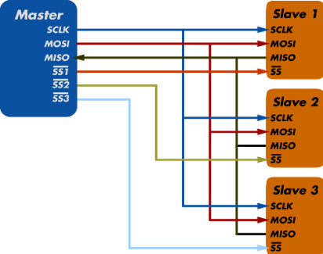
void SPI_MasterInit(void) { |  |  |  |  | void SPI_DMA_Init(void) {
// Enable clocks |  |  |  |  | // Enable DMA clock
RCC->AHB1ENR |= RCC_AHB1ENR_GPIOAEN; |  |  |  |  | RCC->AHB1ENR |= RCC_AHB1ENR_DMA2EN;
RCC->APB2ENR |= RCC_APB2ENR_SPI1EN;
 |  |  |  |  | // Configure DMA for SPI TX (DMA2 Stream3 Channel3)
// Configure GPIO (PA5-SCK, PA6-MISO, PA7-MOSI) |  |  |  |  | DMA2_Stream3->CR = 0;
GPIOA->MODER &= ~((3 << (5*2)) | (3 << (6*2)) | (3 << (7*2))); |  |  |  |  | while (DMA2_Stream3->CR & DMA_SxCR_EN); // Wait for disable
GPIOA->MODER |= (2 << (5*2)) | (2 << (6*2)) | (2 << (7*2));
GPIOA->AFR[0] &= ~((0xF << (5*4)) | (0xF << (6*4)) | (0xF << (7*4))); |  |  |  |  | DMA2_Stream3->CR |= (3 << DMA_SxCR_CHSEL_Pos); // Channel 3
GPIOA->AFR[0] |= (5 << (5*4)) | (5 << (6*4)) | (5 << (7*4)); |  |  |  |  | DMA2_Stream3->CR |= DMA_SxCR_DIR_0; // Memory to peripheral
 |  |  |  |  | DMA2_Stream3->CR |= DMA_SxCR_MINC; // Memory increment
// Configure CS pin (PA4) as GPIO output |  |  |  |  | DMA2_Stream3->PAR = (uint32_t)&SPI1->DR; // Peripheral address |  |  |  | MOSI : Data: Master Out, Slave in
GPIOA->MODER &= ~(3 << (4*2)); |  |  |  |  |  |  |  |  | MISO : Data: Master in, Slave out
GPIOA->MODER |= (1 << (4*2)); |  |  |  |  | // Enable SPI DMA |  |  |  | SCK : Serial Clock (do Master tạo xung)
GPIOA->ODR |= (1 << 4); // CS high (inactive) |  |  |  |  | SPI1->CR2 |= SPI_CR2_TXDMAEN; |  |  |  | Đường SS (Slave Select): chọn Slave (mỗi Slave lại cần 1 dây SS nối với chân cs của Slave )
 |  |  |  |  | } |  |  |  |  | => số thiết bị kết nối bị giới hạn
// Configure SPI |  |  |  |  |  |  |  | Cách thức hoạt động : Master gửi Data (có thể có chủ đích hoặc bất kỳ)
SPI1->CR1 = 0; |  |  |  |  | void SPI_DMA_Transmit(uint8_t* data, uint16_t size) { |  |  | xuống Slave được chọn để đồng bộ tín hiệu và nhận data về
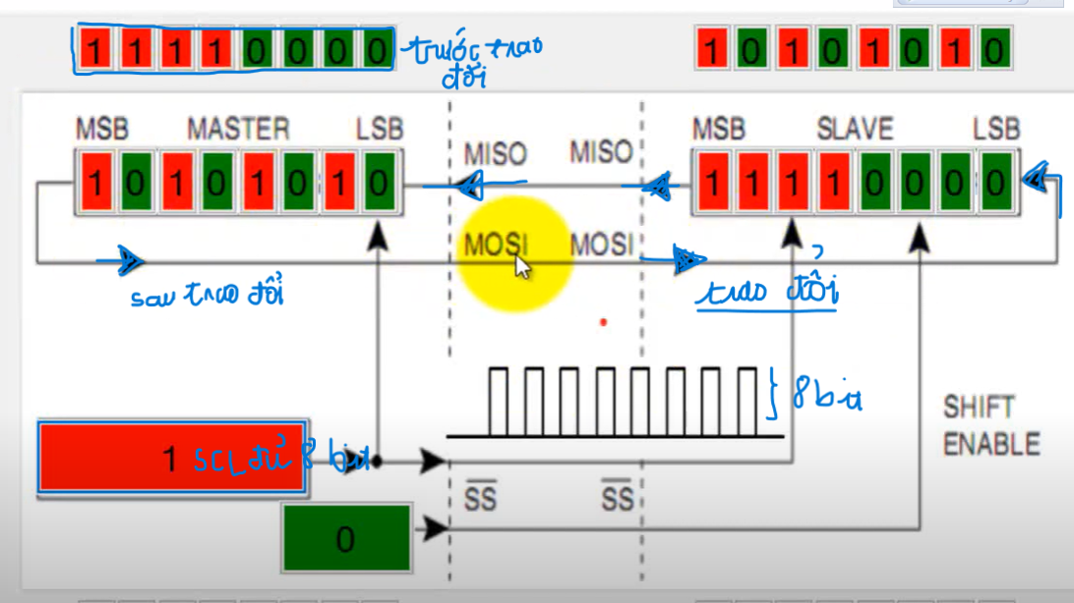
SPI1->CR1 |= SPI_CR1_MSTR; // Master mode |  |  |  |  | // Configure DMA
SPI1->CR1 |= SPI_CR1_BR_2; // Baud rate = fPCLK/32 |  |  |  |  | DMA2_Stream3->M0AR = (uint32_t)data;
SPI1->CR1 |= SPI_CR1_CPOL; // Clock polarity high |  |  |  |  | DMA2_Stream3->NDTR = size;
SPI1->CR1 |= SPI_CR1_CPHA; // Clock phase second edge
SPI1->CR1 |= SPI_CR1_SSM; // Software slave management |  |  |  |  | // Start DMA
SPI1->CR1 |= SPI_CR1_SSI; // Internal slave select |  |  |  |  | DMA2_Stream3->CR |= DMA_SxCR_EN;

// Enable SPI |  |  |  |  | // Wait for completion
SPI1->CR1 |= SPI_CR1_SPE; |  |  |  |  | while (DMA2_Stream3->NDTR > 0);
} |  |  |  |  | while (SPI1->SR & SPI_SR_BSY);
 |  |  |  |  | }
// SPI Transmit/Receive
uint8_t SPI_TransmitReceive(uint8_t data) {
while (!(SPI1->SR & SPI_SR_TXE)); // Wait for TX empty - Flag xác định DR sẵn sàng truyền data |  |  |  |  |  |  | Giao tiếp đồng bộ
SPI1->DR = data; |  | Do Thiết kế phần cứng nên chỉ cần dùng 1 thanh ghi SPIx->DR để đồng thời truyền-nhận tín hiệu
 |  |  |  |  |  |  | Full-duplex (gửi và nhận cùng lúc).
while (!(SPI1->SR & SPI_SR_RXNE)); // Wait for RX not empty - Flag xác nhận DR đã nhận đủ data
return SPI1->DR;
}

void SPI_CSLow(void) {
GPIOA->ODR &= ~(1 << 4); |  |  | Có nhiều Flag CS tương ứng với từng ngoại vi, Flag nào được set xuống 0 tương tứng với ngoại vi đó được chọn
}

void SPI_CSHigh(void) {
GPIOA->ODR |= (1 << 4);
}

// SPI Device communication example
void SPI_WriteRegister(uint8_t reg, uint8_t value) {
SPI_CSLow();
SPI_TransmitReceive(reg);
SPI_TransmitReceive(value); |  |  | Đây là truyền data do không quan tâm đến giá trị trả về (không nhận value = SPI_TransmitReceive())
SPI_CSHigh();
}

uint8_t SPI_ReadRegister(uint8_t reg) {
SPI_CSLow();
SPI_TransmitReceive(reg | 0x80); // Read bit |  |  |  | => gửi rq là địa chỉ + yêu cầu + bit rác (dummy bit) |  | Nếu muốn nhận nhiều hơn thì phải gửi nhiều bit rác hơn,
uint8_t value = SPI_TransmitReceive(0x00); |  |  |  | => nhận lại giá trị là giá trị của thanh ghi |  | Việc gửi bao nhiêu bit rác sẽ được dev tự định nghĩa.
SPI_CSHigh();
return value;
}

I2C
1. I²C (Inter-Integrated Circuit)
Lý do ra đời
 | Cuối thập niên 1980, Philips (NXP) muốn giải quyết vấn đề:
 | SPI quá nhiều dây khi nhiều slave.
 | UART chỉ 1–1, không chia sẻ bus.
 | I²C ra đời: chỉ 2 dây (SCL, SDA) nhưng quản lý được nhiều thiết bị bằng địa chỉ.
 | Ưu tiên: ít dây – nhiều thiết bị trên cùng bus.
Ưu điểm
 | Chỉ cần 2 dây cho cả bus.
 | Hỗ trợ nhiều master/slave → dễ mở rộng.
 | Có ACK/NACK sau mỗi byte → tin cậy hơn UART, SPI.
 | IC ngoại vi (cảm biến, EEPROM, IC quản lý pin…) thường tích hợp sẵn I²C.
Nhược điểm
 | Tốc độ thấp hơn SPI (100 kHz, 400 kHz, 1 MHz, max 3.4 MHz).
 | Cần điện trở kéo lên (pull-up resistor).
 | Dễ bị nhiễu nếu bus dài.
 | Protocol phức tạp hơn UART, SPI.
Phạm vi ứng dụng
 | MCU ↔ cảm biến thông minh (nhiệt độ, áp suất, gia tốc, từ trường).
 | MCU ↔ EEPROM, RTC, IC pin.
 | MCU ↔ IC mở rộng GPIO.
 | Mạch nhúng cần tiết kiệm dây, nhiều IC ngoại vi. | Inter-Integrated Circuit nghĩa là: chuẩn giao tiếp nối tiếp để các IC nói chuyện trực tiếp với nhau trên cùng một bo mạch (PCB).

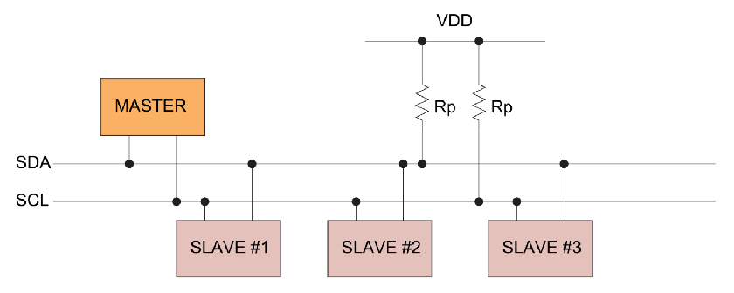
6.3 I2C Communication (Inter-Integrated Circuit)
6.3.1 I2C Master Implementation |  |  |  | 6.3.2 I2C Device Scanner
// I2C Master initialization |  |  |  | // I2C Bus Scanner
void I2C_Init(void) { |  |  |  | void I2C_ScanDevices(void) {
// Enable clocks |  |  |  | printf("Scanning I2C bus...\n");
RCC->AHB1ENR |= RCC_AHB1ENR_GPIOBEN; |  |  |  | printf(" 0 1 2 3 4 5 6 7 8 9 a b c d e f\n");
RCC->APB1ENR |= RCC_APB1ENR_I2C1EN;
 |  |  |  | for (uint8_t i = 0; i < 128; i++) {
// Configure GPIO (PB6-SCL, PB7-SDA) |  |  |  | if (i % 16 == 0) {
GPIOB->MODER &= ~((3 << (6*2)) | (3 << (7*2))); |  |  |  | printf("%02x: ", i);
GPIOB->MODER |= (2 << (6*2)) | (2 << (7*2)); // Alternate function |  |  |  | } |  |  |  | Là giao thức giao tiếp nối tiếp đồng bộ, các bit dữ liệu được truyền từng bit một
GPIOB->OTYPER |= (1 << 6) | (1 << 7); // Open drain |  |  |  |  |  |  |  | theo các khoảng thời gian đều đặn được thiết lập bởi 1 tín hiệu đồng hồ tham chiếu.
GPIOB->PUPDR |= (1 << (6*2)) | (1 << (7*2)); // Pull-up |  |  |  | // Try to communicate with device
GPIOB->AFR[0] &= ~((0xF << (6*4)) | (0xF << (7*4))); |  |  |  | I2C_Start(); |  |  |  | Có 2 dây : 1 SCK, 1 SDA
GPIOB->AFR[0] |= (4 << (6*4)) | (4 << (7*4)); // AF4 |  |  |  | I2C1->DR = i << 1; // Send address |  |  |  |  | +SCK (SCL) : clock : xung tham chiếu
 |  |  |  |  |  |  |  |  | +SDA: Data
// Reset I2C |  |  |  | uint32_t timeout = 1000;
I2C1->CR1 |= I2C_CR1_SWRST; |  |  |  | while (!(I2C1->SR1 & I2C_SR1_ADDR) && --timeout); |  |  |  | Bus I2C sử dụng 2 dây tín hiệu là SDA (Serial Data Line) và SCL (Serial Clock Line).
I2C1->CR1 &= ~I2C_CR1_SWRST; |  |  |  |  |  |  |  | Dữ liệu truyền trên SDA được đồng bộ với mỗi xung SCL. Đường SCL chỉ master mới có quyền điều khiển (vai trò master và slave có thể thay đổi )
 |  |  |  | if (timeout > 0) {
// Configure I2C timing (for 100kHz) |  |  |  | printf("%02x ", i); |  |  |  | Hai đường bus SDA và SCL hoạt động ở chế độ Open Drain hay cực máng hở.
I2C1->CR2 = 42; // 42MHz peripheral clock |  |  |  | uint32_t temp = I2C1->SR1; |  |  |  | Nghĩa là tất cả các thiết bị trong mạng đều chỉ có thể lái 2 chân này về 0 chứ ko thể kéo lên 1.
I2C1->CCR = 210; // 100kHz: 42MHz/(2*100kHz) = 210 |  |  |  | temp = I2C1->SR2; |  |  |  | Để tránh việc sảy ra ngắn mạch khi thiết bị này kéo lên cao, thiết bị kia kéo xuống thấp.
I2C1->TRISE = 43; // Rise time: 42MHz * 1000ns + 1 |  |  |  | (void)temp;
 |  |  |  | } else { |  |  |  | Dữ liệu được truyền đi trên dây SDA được thực hiện như sau:
// Enable I2C |  |  |  | printf("-- "); |  |  |  | 1. Master thực hiện điều kiện bắt đầu I2C (Start Condition)
I2C1->CR1 |= I2C_CR1_PE; |  |  |  | } |  |  |  | 2. Gửi địa chỉ 7 bit + 1bit Đọc/Ghi (R/W) để giao tiếp muốn đọc hoặc ghi dữ liệu tại Slave có địa chỉ trên
} |  |  |  |  |  |  |  | 3. Nhận phải hồi từ Bus, nếu có một bit ACK (Kéo SDA xuống thấp) Master sẽ gửi dữ liệu
 |  |  |  | I2C_Stop(); |  |  |  | 4. Nếu là đọc dữ liệu R/W bit = 1, chân SDA của master sẽ là input, đọc dữ liệu từ Slave gửi về. Nếu là ghi dữ liệu R/W = 0, chân SDA sẽ là output ghi dữ liệu vào Slave
// I2C Start condition |  |  |  |  |  |  |  | 5. Truyền điều khiện kết thúc (Stop Condition)
void I2C_Start(void) { |  |  |  | if ((i + 1) % 16 == 0) {
I2C1->CR1 |= I2C_CR1_START; |  |  |  | printf("\n");
while (!(I2C1->SR1 & I2C_SR1_SB)); |  |  |  | }
} |  |  |  | }
 |  |  |  | }
// I2C Stop condition
void I2C_Stop(void) { |  |  |  |  |  | Vai trò của Master và Slave trong I2C |  |  |  |  | Hướng truyền trong một phiên giao tiếp I2C
I2C1->CR1 |= I2C_CR1_STOP; |  |  |  |  |  | Master là thiết bị: |  |  |  |  | Trong mỗi phiên giao tiếp, chỉ có một chiều truyền dữ liệu:
} |  |  |  |  |  | Khởi tạo giao tiếp (gửi Start condition). |  |  |  |  | 1. Master gửi → Slave nhận
 |  |  |  |  |  | Điều khiển xung SCL (Serial Clock Line). |  |  |  |  | Master ghi dữ liệu vào Slave.
// I2C Send address |  |  |  |  |  | Gửi địa chỉ để chọn Slave. |  |  |  |  | Dữ liệu được đồng bộ theo xung SCL do Master tạo.
void I2C_SendAddress(uint8_t address, uint8_t direction) { |  |  |  |  |  | Quyết định hướng truyền: ghi hay đọc. |  |  |  |  | Mỗi xung SCL → 1 bit dữ liệu được gửi từ Master → Slave.
I2C1->DR = address | direction;
if (direction == 0) { // Write |  |  |  |  |  | Slave là thiết bị: |  |  |  |  | 2. Slave gửi → Master nhận
while (!(I2C1->SR1 & I2C_SR1_ADDR)); |  |  |  |  |  | Bị động, chỉ phản hồi khi được Master gọi. |  |  |  |  | Master yêu cầu đọc dữ liệu từ Slave.
} else { // Read |  |  |  |  |  | Không tạo được xung SCL. |  |  |  |  | Slave gửi dữ liệu, nhưng vẫn phụ thuộc vào xung SCL do Master tạo.
while (!(I2C1->SR1 & I2C_SR1_ADDR)); |  |  |  |  |  | Gửi hoặc nhận dữ liệu tùy theo yêu cầu của Master. |  |  |  |  | Mỗi xung SCL → 1 bit dữ liệu được gửi từ Slave → Master.
} |  |  |  |  |  |  |  |  |  |  | 👉 Dù Slave là bên gửi dữ liệu, Master vẫn là bên tạo xung clock → Slave không thể tự gửi nếu không có xung từ Master.
// Clear ADDR flag
uint32_t temp = I2C1->SR1; |  |  |  |  | ACK (Acknowledge): Master kéo SDA xuống thấp sau khi nhận byte → báo cho Slave biết là byte đã nhận thành công và sẵn sàng nhận tiếp.
temp = I2C1->SR2; |  |  |  |  | NACK (Not Acknowledge): Master giữ SDA ở mức cao → báo cho Slave biết là không nhận nữa, thường dùng cho byte cuối cùng.
(void)temp;
} |  |  |  |  |  |  | Tóm lại:
 |  |  |  |  |  |  | Phần cứng (hardware)
// I2C Write byte |  |  |  |  |  |  | Cung cấp các thanh ghi chuyên biệt cho từng giao thức (ví dụ: DR, SR, CR1, CR2...).
void I2C_WriteByte(uint8_t data) { |  |  |  |  |  |  | Các thanh ghi này cho phép:
while (!(I2C1->SR1 & I2C_SR1_TXE)); // Đợi Flag báo thanh ghi data trống |  |  |  |  |  |  | Gửi/nhận dữ liệu.
I2C1->DR = data; |  |  |  |  |  |  | Cấu hình tốc độ, chế độ hoạt động.
while (!(I2C1->SR1 & I2C_SR1_BTF)); // Đợi Flag báo truyền data done. |  |  |  |  |  |  | Theo dõi trạng thái truyền thông (TXE, RXNE, ACK, BTF...).
}
 |  |  |  |  |  |  | Phần mềm (software)
// I2C Read byte |  |  |  |  |  |  | Developer phải tự triển khai logic giao tiếp:
uint8_t I2C_ReadByte(uint8_t ack) { |  |  |  |  |  |  | Cấu hình thanh ghi đúng cách.
if (ack) { |  |  |  |  |  |  | Quản lý thời điểm gửi/nhận.
I2C1->CR1 |= I2C_CR1_ACK; // Gửi ACK sau khi nhận byte |  |  |  |  |  |  | Xử lý trạng thái, lỗi, và luồng dữ liệu.
} else { |  |  | Đây là cấu hình trước cho ACK để sau khi nhận xong dữ liệu thì tự động set. |  |  |  | Dù ở mức thấp (firmware) hay cao (driver trong kernel), phần mềm vẫn phải thực hiện các bước giao tiếp cơ bản của từng giao thức.
I2C1->CR1 &= ~I2C_CR1_ACK; // Gửi NACK sau khi nhận byte
}
 |  |  |  |  |  |  | Mức độ |  |  | Cách triển khai |  | Có thực hiện các bước giao tiếp?
while (!(I2C1->SR1 & I2C_SR1_RXNE)); // Flag báo đã nhận dữ liệu xong |  |  |  |  |  |  | STM32 register-level |  |  | Viết trực tiếp bằng C, truy cập thanh ghi |  | Rõ ràng từng bước
return I2C1->DR; |  |  |  |  |  |  | Driver trong kernel |  |  | Dùng API, framework, trừu tượng hóa |  | Vẫn thực hiện, nhưng ẩn đi
} |  |  |  |  |  |  | Ứng dụng cấp cao |  |  | Gọi hàm thư viện (ví dụ: HAL, CMSIS, Linux API) |  | Nhưng không thấy chi tiết

// High-level I2C functions
void I2C_WriteRegister(uint8_t dev_addr, uint8_t reg_addr, uint8_t data) {
I2C_Start();
I2C_SendAddress(dev_addr << 1, 0); // Write mode
I2C_WriteByte(reg_addr);
I2C_WriteByte(data);
I2C_Stop();
}

uint8_t I2C_ReadRegister(uint8_t dev_addr, uint8_t reg_addr) {
uint8_t data;
 |  |  | Giao thức I2C không có khái niệm “đọc trực tiếp từ địa chỉ thanh ghi”
// Write register address |  |  | -> Khi Master muốn đọc dữ liệu từ một thanh ghi cụ thể của Slave, nó phải báo cho Slave biết địa chỉ thanh ghi cần đọc.
I2C_Start();
I2C_SendAddress(dev_addr << 1, 0); // Write mode
I2C_WriteByte(reg_addr);

// Read data
I2C_Start(); // Repeated start
I2C_SendAddress(dev_addr << 1, 1); // Read mode
data = I2C_ReadByte(0); // NACK for last byte
I2C_Stop();

return data;
}

// Multi-byte read
void I2C_ReadMultiple(uint8_t dev_addr, uint8_t reg_addr, uint8_t* data, uint8_t length) {
// Write register address
I2C_Start();
I2C_SendAddress(dev_addr << 1, 0);
I2C_WriteByte(reg_addr);

// Read multiple bytes
I2C_Start();
I2C_SendAddress(dev_addr << 1, 1);

for (uint8_t i = 0; i < length; i++) {
if (i == length - 1) {
data[i] = I2C_ReadByte(0); // NACK for last byte
} else {
data[i] = I2C_ReadByte(1); // ACK for other bytes
}
}
I2C_Stop();
}

